PO
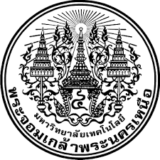
 |  |  |  | เลขที่เอกสาร AM-S-F-

 |  | มหาวิทยาลัยเทคโนโลยีพระจอมเกล้าพระนครเหนือ
 |  | KING MONGKUT'S UNIVERSITY OF TECHNOLOGY NORTH BANGKOK
 |  | 129 ม.21 ตำบลเนินหอม อำเภอเมืองจังหวัดปราจีนบุรี 25230
 |  | โทร. +66 37 217-300 แฟกซ์ +66 37 217-333

รหัสบริษัท |  |  |  | วันที่/Date :

ใบสั่งซื้อสินค้า/Purchasing Order

ชื่อบริษัท
ที่อยู่
ผู้ติดต่อ
Items | Descriptions |  | Quantities | UnitPrice | Amount Baht
i-4
i-5
i-7
i-8

 |  |  |  | Total
 |  |  |  | Special Discount
แสดงจำนวนเงินเป็นตัวอักษร |  |  |  | VAT 7%
 |  |  |  | Grand Total

